상품제안서
국산 고급 방수 돗자리 L(주문제작형) | 상품코드: S20955

 |  |  |  |  |  |  | 02-713-8555 | www.synergygift.co.kr
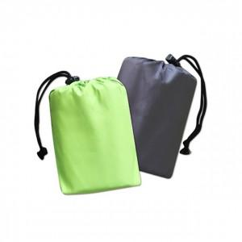

【상세/제작정보】 | <p><span style="font-size: 14pt;">※ S사이즈(100*75cm), 라임색 단종 입니다.</span></p>

【인쇄/포장옵션】 | 실크 / 포장불가능

【공급단가】 | 수량 | 100~ | 300~ | 500~ | 1,000~ | 3,000~
*VAT별도 | 150*110 | 7,560원 | 7,280원 | 7,000원 | 6,720원 | 6,550원

【상품 URL】 | https://www.synergygift.co.kr:443/src/goods_detail.php?gdno=20955

